告客户书Excel版（必读）
告客户书
尊敬的客户：
首先非常荣幸能由我们为您提供菜鸟天宫1号仓落地清关服务，为了准确高效服务，请花五分钟时间阅读完以下的重要事项说明，这将决定您的货物是否可以快速顺利入仓。
一、提前准备
1、通过钉钉、邮件与我们取得联系，为您分配专属客服。
2、新品首次入仓前，邮件提交《店铺/商品备案表》，我们负责递交海关审核通过后，通知您，才可安排发货。
二、到港前准备
1、根据《清关资料模板》准备单据，所有单据的信息必须保持前后一致，填写要求见填写说明示意图。
2、您需要至少在到港前3个工作日将清关所需资料邮件方式提供给我们，如需额外资料我们会另行通知。
3、如果您的货物是一个提单对应多个柜子，需要您提供准确的分柜信息，告诉我们每个柜子具体装的货物明细。
4、如果您是海运方式，请跟船公司申请14天免箱期。
5、如果您是空运到上海浦东机场，请优先考虑安排进入我们的指定仓库（地址随附在后），便于我们第一时间操作。
6、如果您的货物托盘材质是木质托盘，必须有 IPPC 标识。
7、如果您的货物是拼箱，请在货物到港后及时提供到货通知，建议拼箱货独立出提单，千万避免与不是您的货合开提单。

清关资料模板的填写说明

收到我们模板后，下列红字标记处为您必填的内容
1、装箱单必须填写内容
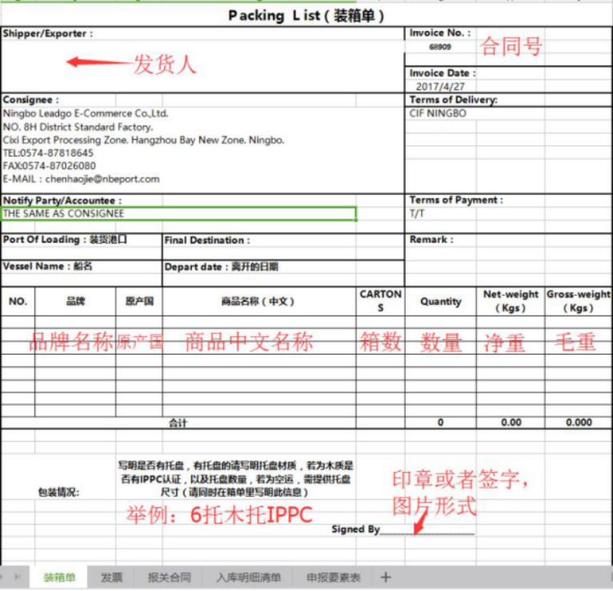

强调：毛重和件数一定要和提单保持一致。

2、发票必填内容
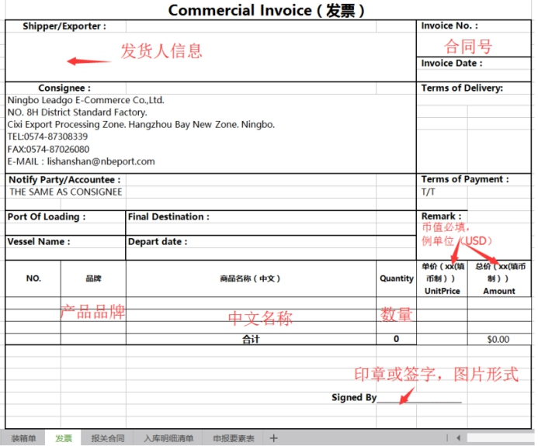

3、报关合同必填内容
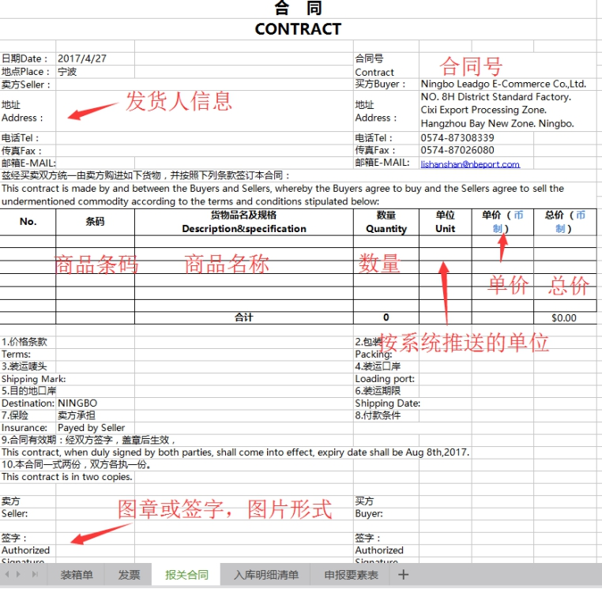

4、申报要素表必填内容
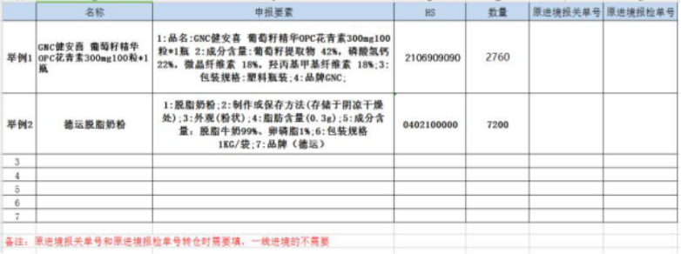

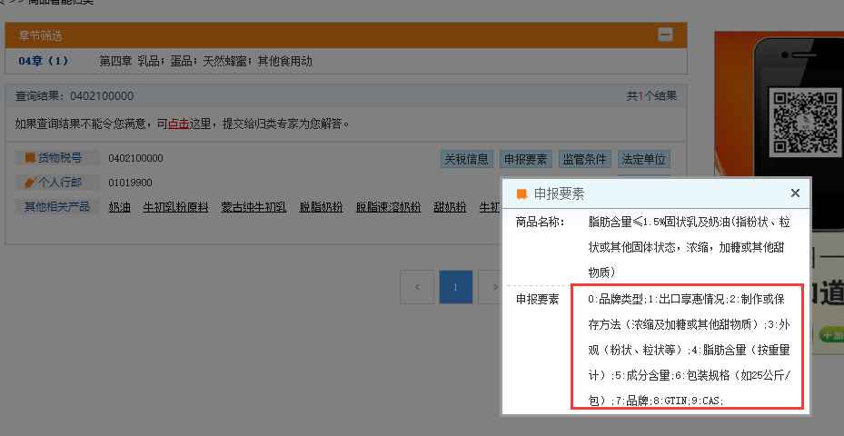

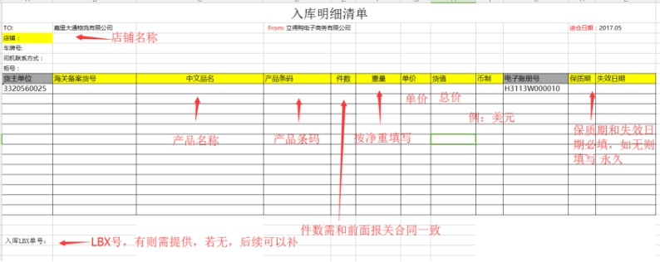
必须注意：HS编码必须填写正确，申报要素通过http://www.hscode.net/网站查询具体格式，按要求填写准确信息。

5、入库明细清单必填内容

6、商检和海关查验侧重点
商检查验侧重点在于查验货物的外包装类型是否与申报一致，木托是否有 IPPC 标识。
且标识是否清晰等（如下）。
—有 IPPC 标识—
—IPPC 标识清晰—
—不允许在同个托盘中存在多个不同国家的 IPPC 标识—
—木托上无树皮—
—木托无霉斑—
请您一定要重视这点，在发货前务必与起运港确认清楚实物外包装的包装类型，避免因申报与实物不一致导致商检扣货和处罚影响清关时效。
海关查验（抽查）侧重点在于查验货物的实际数量，实际品名等实物信息是否与申报一致，并且 HS code 是否准确。请您一定要重视这点，在发货前务必与起运港确认准确的实物信息，避免因单货不一致导致海关扣货和处罚影响清关时效。

7、上海空运浦东机场仓库地址
According to the before shipment, there are two situation about AWB draft as below;
1. Your forwarder issue MAWB&HAWB.
Pls revise the consignee show on the MAWB as below;
CHINA DISTRIBUTION CENTER CO.，LTD
Room 610,A zone,
Shanghai pudong airport, comprehensive bonded zones public service center,
No.1333 Wenju Road, Shanghai, China
TEL:021-68351065 FAX:021-68351297

The consignee show on the HAWB as usual;
NINGBO LEADGO E-COMMERCE CO.,LTD.
NO. 8H DISTRICT STANDARD FACTORY. CIXI EXPORT
PROCESSING ZONE.
HANGZHOU BAY NEW ZONE. NINGBO
TEL:0574-87818652
FAX:0574-87026080

2. Your forwarder issue only MAWB.
Pls add a notify party on the MAWB as below;
CHINA DISTRIBUTION CENTER CO.，LTD
Room 610,A zone,
Shanghai pudong airport, comprehensive bonded zones public service center,
No.1333 Wenju Road, Shanghai, China
TEL:021-68351065 FAX:021-68351297
8、空运及海运拼箱唛头信息
针对空运和海运拼箱货物，为了防止出现淘箱找不到货的问题。
唛头要求举例如下：
1、标注LBX编号
2、标注序号N-1、N-2、N-3...N-N（“N”代表一个提单当中的总件数，“1-N”代表第1-N件）
9、邮件填写方式
根据专属客服提供的邮箱，按照邮件填写要求发送邮件，示意如下：
1、 邮件标题需标明：
如果您是天猫国际直营供应商，请标题：天猫国际直营+提单号+合同号+CIF运输方式+供应商名/品牌名称
如果您是天猫国际商家，请标题：商家店铺名+提单号+合同号+运输方式+主品名
运输方式：宁波海运、宁波空运、上海空运、其他
2、 邮件正文里需写明：
A、LBX单号（确认完采购单后自动生成的单号，可在系统里查询）
B、ETA
C、写明是否有托盘，有托盘的请写明托盘材质，若为木质托盘，托盘上必须要有IPPC标识，以及托盘数量，若为空运，需提供托盘尺寸（请同时在箱单里写明此信息）；
3、根据模板以附件形式提供：箱单、发票、报关合同、申报要素表、入库明细表、提单（pdf、jpg），外包装翻译件（因具体商品而异）资料（请另外做个文件提供）；
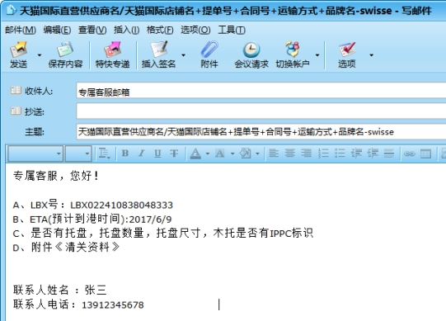

恭喜您看完告知书，即刻开启属于您的天宫1号之旅！

宁波立得购电子商务有限公司
Ningbo Leadgo E-commerce Co.,LTD.

